Рівень 3
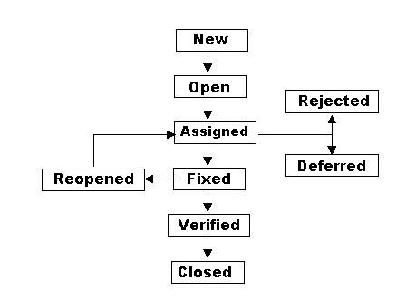
Питання №2

 | Продовжуємо розвивати стартап для застосунку, який дозволяє обмінюватися фотографіями котиків.

 | Команда тестувальників скаржилась, що без баг-трекінгової системи все було дуже погано. Тому ви вирішили запровадити систему відстежування багів Jira.

 | Ти як керівник/ця маєш створити життєвий цикл багу.

 | Які статуси туди будуть входити?
 | В якій послідовності?

